Арматура
Испытательная лаборатория ООО «ГЛАВЛАБГРУПП» ИНН/КПП 7724484743/772401001, ОГРН 1197746472802 Адрес: 115304, г. Москва, ул. Каспийская, дом 22, корпус 1, стр. 5, эт. 1, пом. 1, ком 5 и 5а Аттестат аккредитации №РОСС RU.31112.И002015 Срок действия до 24 июня 2026 года.

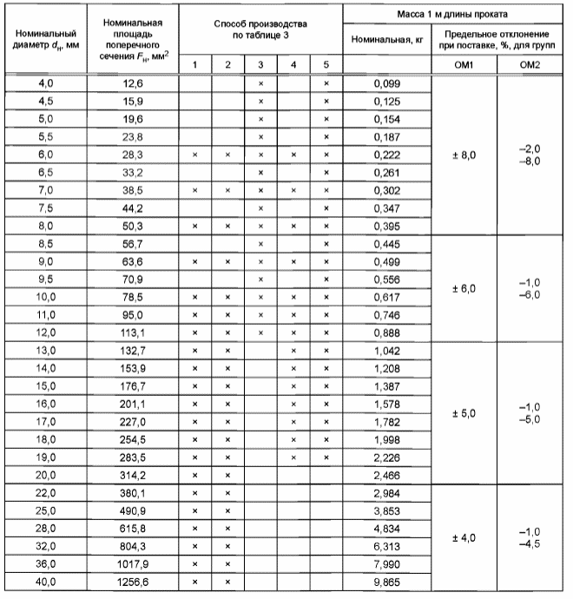

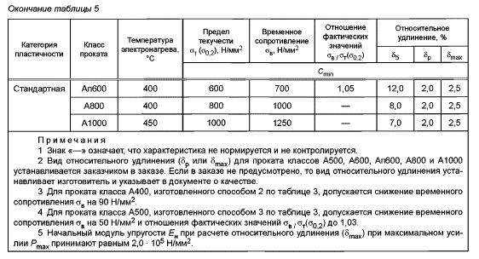

 |  |  |  |  |  |  |  | УТВЕРЖДАЮ:
 |  |  |  |  |  |  |  | Заведующий строительной лабораторией:
 |  |  |  |  |  |  |  |  |  |  | Симоров А.Ю.
 |  |  |  |  |  |  |  | (подпись)
 |  |  |  |  |  |  |  | «05» февраля 2026 г.
Протокол №Арматура.А от 05.02.2026
по определению механических свойств металла

Заказчик : |  |  | ООО «АТЛАНТ»
Исполнитель: |  |  | ООО «ГЛАВЛАБГРУПП»
Наименование объекта: |  |  | Квартал Издание. «Комплекс жилых домов переменной этажности со встроенно-пристроенными помещениями общественного назначения и подземной автостоянкой»

Адрес объекта: |  |  | г. Москва, внутригородское образование Нижегородское, шоссе Перовское, земельный участок с кадастровым номером 77:04:0002001:8601

Вид контроля: |  |  | Определение механических свойств образцов металла
Дата отбора проб: |  |  | 2026-02-05
Методика испытаний: |  |  | ГОСТ 12004-81 «Сталь арматурная. Методы испытания на растяжение»
Оценка качества: |  |  | ГОСТ 27772-2021 Прокат для строительных стальных конструкций. Общие технические условия
Используемое оборудование: |  |  | Машина испытательная универсальная РГМ, модификация РГМ-1000-А, рег. №79081-20, зав. №211072МТ, свидетельство о поверке № С-ЕГА/04-10-2024/377139228, действительно до 03.10.2025; Комплект визуального и измерительного контроля ВИК, зав. №3579, свидетельство о калибровке № К0063-0901/25, действительно до 08.01.2026

Таблица 1. Результаты испытаний
№ п/п | Номинальный диаметр проката, dH, мм |  | Площадь поперечного сечения, мм² | Разрушающая нагрузка, кН |  | Предел текучести, σт, Н/мм² |  | Временное сопротивление, σв, Н/мм² |  | Относительное удлинение после разрыва, δ5, %

 |  |  |  | Единичное | Среднее | Единичное | Среднее | Единичное | Среднее | Единичное |  | Среднее
Образцы арматурных стержней ⌀10;12;14;16;20;25
1 | 10 |  | 78.5 | 52.7 | 51.2 | 672 | 652.7 | 672 | 14 | 14 |  | 14 |  |  |  | Граница текучести, Н | Разрушающая нагрузка, Н | Временное
 | 10 |  |  | 50.1 |  | 638 |  | 638 |  | 14 |  |  | 10.0 | 10 | 78.5 | 672000 | 52.7 | 671
 | 10 |  |  | 50.9 |  | 648 |  | 648 |  | 14 |  |  | 10.0 | 10 | 78.5 | 638000 | 50.1 | 638
2 | 10 |  | 78.5 | 52.7 | 51.2 | 672 | 652.7 | 672 | 14 | 14 |  | 14 | 10.0 | 10 | 78.5 | 648000 | 50.9 | 648
 | 10 |  |  | 50.1 |  | 638 |  | 638 |  | 14 |  |  | 10.0 | 10 | 78.5 | 672000 | 52.7 | 671
 | 10 |  |  | 50.9 |  | 648 |  | 648 |  | 14 |  |  | 10.0 | 10 | 78.5 | 638000 | 50.1 | 638
Вывод: |  |  |  |  |  |  |  |  |  |  |  |  | 10.0 | 10 | 78.5 | 648000 | 50.9 | 648
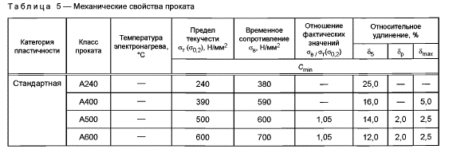
По результатам проведенных испытаний, образцы арматурных стержней ⌀10;12;14;16;20;25, соответствуют классу проката А500 согласно таблице 5 ГОСТ 34028-2016.

Ответственные исполнители:

Инженер:

 |  |  |  |  |  |  |  |  | Паршутин Р.Ю.
Инженер:

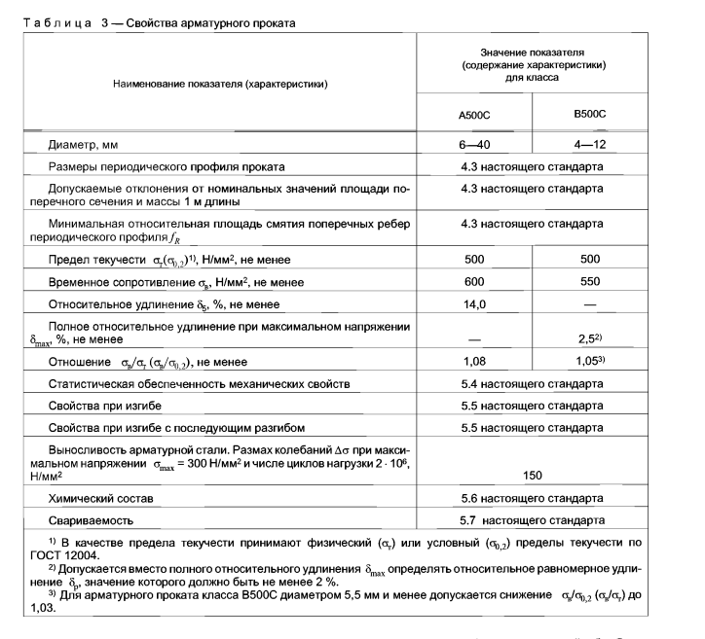
 |  |  |  |  |  |  |  |  | Паршутин Р.Ю.
Примечание : |  | 1. Протокол измерений касается только данных участков
 |  | 2. Не разрешается перепечатка протокола без разрешения руководителя СЛ

Сварка арматуры
Испытательная лаборатория ООО «ГЛАВЛАБГРУПП» ИНН/КПП 7724484743/772401001, ОГРН 1197746472802 Адрес: 115304, г. Москва, ул. Каспийская, дом 22, корпус 1, стр. 5, эт. 1, пом. 1, ком 5 и 5а Аттестат аккредитации №РОСС RU.31112.И002015 Срок действия до 24 июня 2026 года.

 |  |  |  |  |  |  |  |  |  | УТВЕРЖДАЮ:
 |  |  |  |  |  |  |  |  |  | Заведующий строительной лабораторией:
 |  |  |  |  |  |  |  |  |  |  |  |  |  | Симоров А.Ю.
 |  |  |  |  |  |  |  |  |  | (подпись)
 |  |  |  |  |  |  |  |  |  | «05» февраля 2026 г.
Протокол №Сварка арматуры.А от 05.02.2026
по определению механических свойств металла

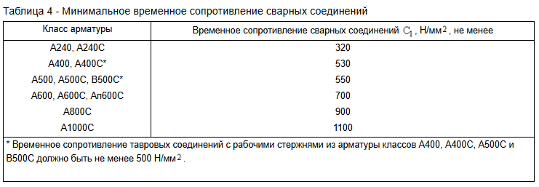
Заказчик : |  |  |  | ООО «АТЛАНТ»
Исполнитель: |  |  |  | ООО «ГЛАВЛАБГРУПП»
Наименование объекта: |  |  |  | Квартал Издание. «Комплекс жилых домов переменной этажности со встроенно-пристроенными помещениями общественного назначения и подземной автостоянкой»

Адрес объекта: |  |  |  | г. Москва, внутригородское образование Нижегородское, шоссе Перовское, земельный участок с кадастровым номером 77:04:0002001:8601

Вид контроля: |  |  |  | Определение механических свойств образцов металла
Дата отбора проб: |  |  |  | 2026-02-05
Методика испытаний: |  |  |  | ГОСТ 1497-2023 «Металлы. Методы испытаний на растяжение»
Используемое оборудование: |  |  |  | Машина испытательная универсальная РГМ, модификация РГМ-1000-А, рег. № 79081-20, зав. № 211072МТ, свидетельство о поверке № С-ЕГА/02-10-2025/470319780, действительно до 01.10.2026

Таблица 1. Результаты испытаний
№ п/п | Маркировка образца |  | Тип сварного соединения |  | Разрушающая нагрузка, кН | Предел текучести, σт, Н/мм² |  | Временное сопротивление, σв, Н/мм² |  |  | Временное сопротивление σ≥С1, Н/мм2 |  | Характер разрушения

 |  |  |  |  |  | Единичное | Среднее | Единичное | Среднее
1 | 1 - ø25 - ø25 |  | С14-Мп |  | 303.33 | 672 | 652.7 | 672 | 653 |  | 653>550 |  | По сварному шву |  | 617.9 | 628.6 | 388445.3 | 672000 | 1730
 | 2 - ø25 - ø25 |  |  |  | 310.17 | 638 |  | 638 |  |  |  |  | По основному металлу |  | 631.8 |  | 397204.7 | 638000 | 1606
 | 3- ø25 - ø25 |  |  |  | 312.31 | 648 |  | 648 |  |  |  |  | По сварному шву |  | 636.2 |  | 399945.2 | 648000 | 1620
2 | 4 - ø25 - ø25 |  | C23-Рэ |  | 513.24 | 672 | 652.7 | 672 | 653 |  | 653>550 |  | По основному металлу |  | 1045.5 | 1052.6 | 1100513.3 | 672000 | 611
 | 5 - ø25 - ø25 |  |  |  | 505.13 | 638 |  | 638 |  |  |  |  | По сварному шву |  | 1029.0 |  | 1083123.5 | 638000 | 589
 | 6 - ø25 - ø25 |  |  |  | 531.81 | 648 |  | 648 |  |  |  |  | По основному металлу |  | 1083.3 |  | 1140332.0 | 648000 | 568
Вывод:
Образцы соответсвуют требованиям таблицы 4 ГОСТ 57997-2017.

Ответственные исполнители:

Инженер:

 |  |  |  |  |  |  |  |  |  |  |  | Паршутин Р.Ю.
Инженер:

 |  |  |  |  |  |  |  |  |  |  |  | Паршутин Р.Ю.
Примечание : |  | 1. Протокол измерений касается только данных участков
 |  | 2. Не разрешается перепечатка протокола без разрешения руководителя СЛ

Пластины
Испытательная лаборатория ООО «ГЛАВЛАБГРУПП» ИНН/КПП 7724484743/772401001, ОГРН 1197746472802 Адрес: 115304, г. Москва, ул. Каспийская, дом 22, корпус 1, стр. 5, эт. 1, пом. 1, ком 5 и 5а Аттестат аккредитации №РОСС RU.31112.И002015 Срок действия до 24 июня 2026 года.
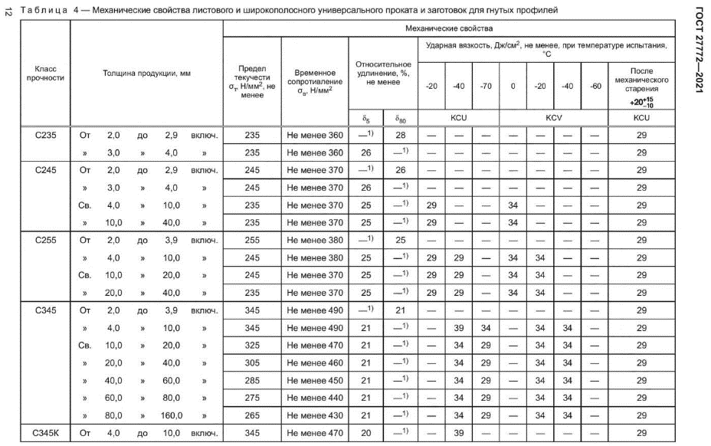

 |  |  |  |  |  |  | УТВЕРЖДАЮ:
 |  |  |  |  |  |  | Заведующий строительной лабораторией:
 |  |  |  |  |  |  |  |  |  | Симоров А.Ю.
 |  |  |  |  |  |  | (подпись)
 |  |  |  |  |  |  | «05» февраля 2026 г.
Протокол №Пластины.А от 05.02.2026
по определению механических свойств металла

Заказчик : |  |  | ООО «АТЛАНТ»
Исполнитель: |  |  | ООО «ГЛАВЛАБГРУПП»
Наименование объекта: |  |  | Квартал Издание. «Комплекс жилых домов переменной этажности со встроенно-пристроенными помещениями общественного назначения и подземной автостоянкой»

Адрес объекта: |  |  | г. Москва, внутригородское образование Нижегородское, шоссе Перовское, земельный участок с кадастровым номером 77:04:0002001:8601

Вид контроля: |  |  | Определение механических свойств образцов металла
Дата отбора проб: |  |  | 2026-02-05
Методика испытаний: |  |  | ГОСТ 1497-2023 «Металлы. Методы испытаний на растяжение»
Используемое оборудование: |  |  | Машина испытательная универсальная РГМ, модификация РГМ-1000-А, рег. №79081-20, зав. №211072МТ, свидетельство о поверке №С-ЕГА/13-10-2023/287137830 действительно до 12.10.2024, комплект для визуального контроля типа ВИК зав. №3579, свидетельство о калибровке №К0036-1001/24, действителен до 09.01.2025

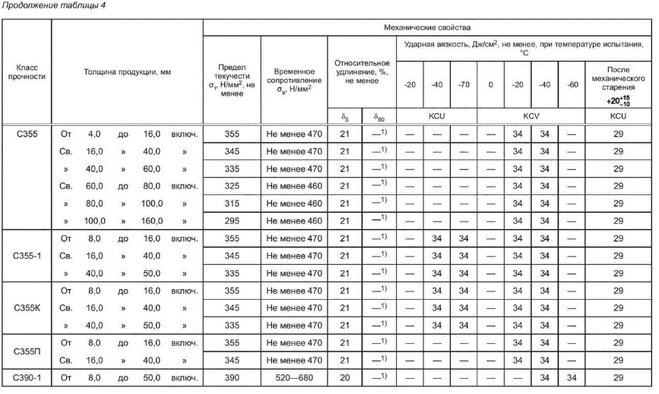
Таблица 1. Результаты испытаний
№ п/п | Маркировка образца |  | Геометрические параметры образцов (длина х ширина х толщина), мм | Разрушающая усилие, кН | Предел текучести, σт, Н/мм² | Временное сопротивление, σв, Н/мм² |  | Относительное удлинение после разрыва, δ5, % |  |  | По основному металлу

1 | 2 |  | 3 | 4 | 5 | 6 |  | 7
Двутавр 35Б1 (стенка) |  |  |  |  |  |  |  |  |  |  |  |  |  | Граница текучести, Н | Разрушающая нагрузка, Н | Временное соптро
1 | Образец №1 |  | 363х45х6 | 101.74 | 244 | 376.81 |  | 26 |  |  | 45.0 | 6 | 270.0 | #REF! | 0 | 376.81
 | Образец №2 |  | 363х45х6 | 101.74 | 239 | 376.81 |  | 25.5 |  |  | 45.0 | 6 | 270.0 | #REF! | 0 | 376.81
 | Образец №3 |  | 363х45х6 | 101.74 | 242 | 385.38 |  | 25.5 |  |  | 44.0 | 6 | 264.0 | #REF! | 0 | 385.38
Вывод:
По результатам проведенных испытаний, образцы №1-3 соответсвуют марке стали С245, согласно, таблице 4 ГОСТ 27772-2021.

Ответственные исполнители:

Инженер:

 |  |  |  |  |  |  |  |  | Паршутин Р.Ю.
Инженер:
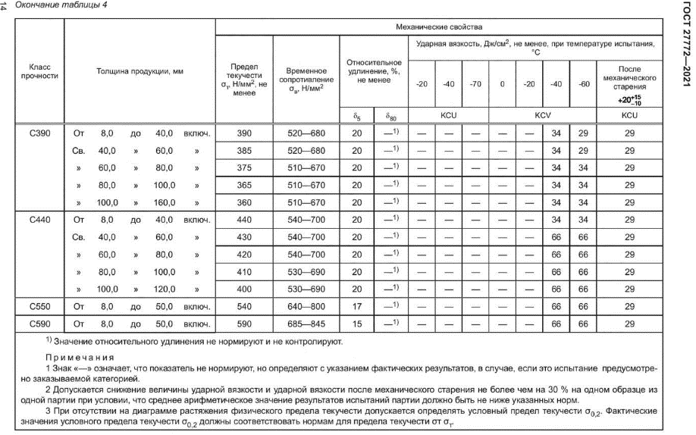
 |  |  |  |  |  |  |  |  | Паршутин Р.Ю.
Примечание : |  | 1. Протокол измерений касается только данных участков
 |  | 2. Не разрешается перепечатка протокола без разрешения руководителя СЛ

